Sheet
Оборудование: HPW 3000IFR
Схема:Мойка
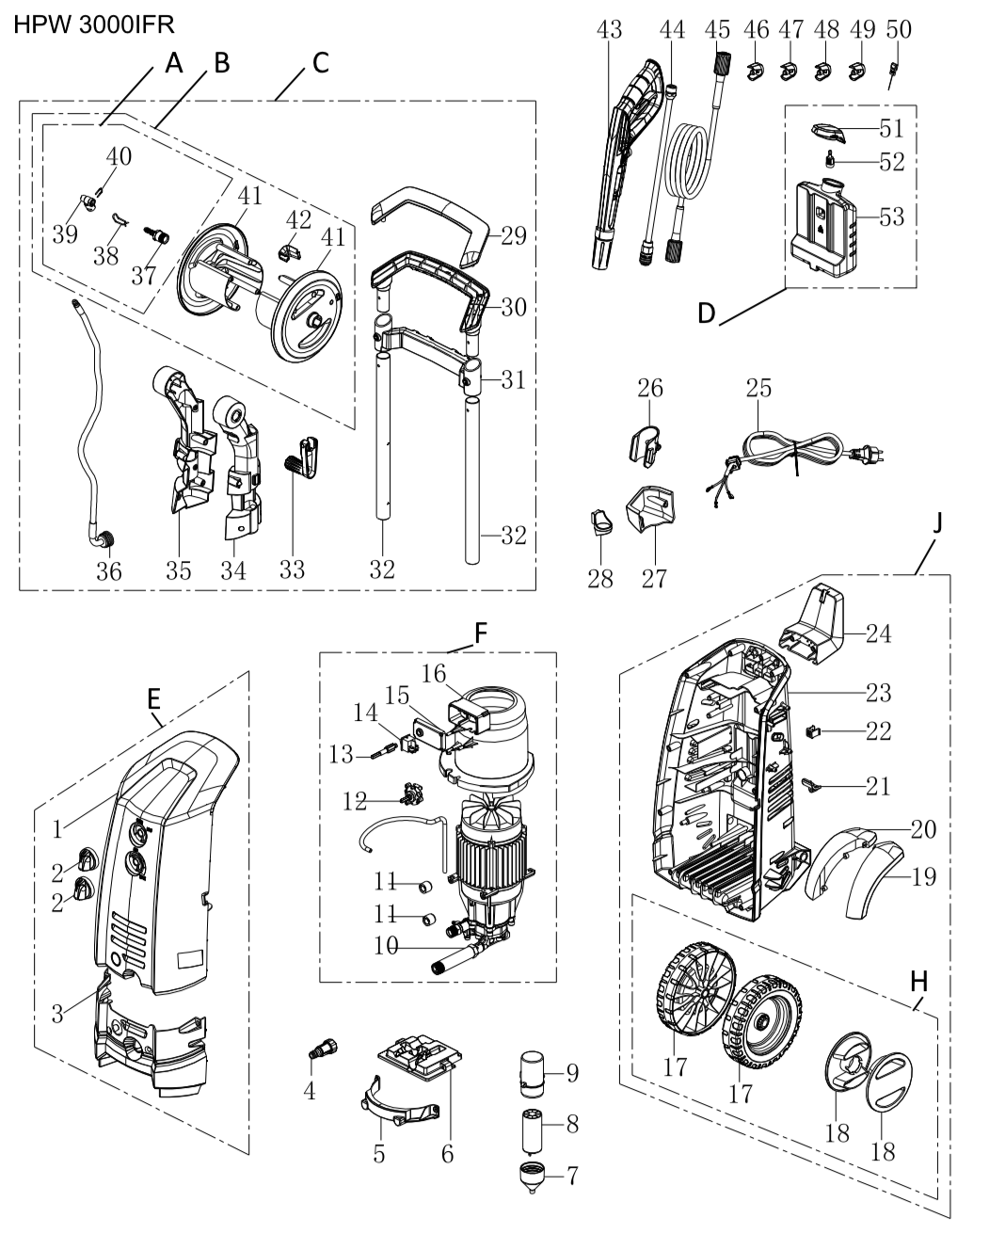

№ | Код ЛИТ | Полное описание | Название EN | Кол-во
1 | 0901.115750 | Корпус передний |  | 1
2 | 0901.115800 | Ручка |  | 2
3 | 0901.115850 | Корпус передний нижний |  | 1
4 | 0901.024050 | Фильтр коннектор для быстросьемного соединения |  | 1
5 | 0901.115950 | Фиксатор электродвигателя |  | 1
6 | 0901.116000 | Платформа электродвигателя |  | 1
7 | 0901.116050 | Корпус конденсатора |  | 1
8 | 0901.116100 | Конденсатор |  | 1
9 | 0901.116150 | Корпус конденсатора |  | 1
10 | 0901.116200 | Электродвигатель с помпой в сборе |  | 1
11 | 0901.116250 | Амортизатор двигателя |  | 2
12 | 0901.116300 | Клапан регулируемый |  | 1
13 | 0901.116350 | Шток |  | 1
14 | 0901.116400 | Выключатель |  | 1
15 | 0901.116450 | Крышка выключателя |  | 1
16 | 0901.116500 | Корпус выключателя |  | 1
17 | 0901.116550 | Комплект колес 2 шт. |  | 2
18 | 0901.116600 | Колпак |  | 2
19 | 0901.116650 | Крыло |  | 1
20 | 0901.116700 | Крыло |  | 1
21 | 0901.116750 |  |  | 1
22 | 0901.116800 |  |  | 1
23 | 0901.116850 | Корпус задний |  | 1
24 | 0901.116900 | Крюк |  | 1
25 | 0901.116950 | Кабель питания |  | 1
26 | 0901.117000 | Держатель пистолета |  | 1
27 | 0901.117050 | Упор пистолета |  | 1
28 | 0901.117100 | Крюк |  | 1
29 | 0901.117150 | Крышка ручки |  | 1
30 | 0901.117200 | Ручка |  | 1
31 | 0901.117250 | Перекладина |  | 1
32 | 0901.117300 | Стойка |  | 2
33 | 0901.117350 | Кривошип |  | 1
34 | 0901.117400 | Кронштейн |  | 1
35 | 0901.117450 | Кронштейн |  | 1
36 | 0901.117500 | Шланг катушки |  | 1
37 | 0901.117550 | Соединитель |  | 1
38 | 0901.117600 | Скоба |  | 1
39 | 0901.117650 | Разъём |  | 1
40 | 0901.117700 | Скоба |  | 1
41 | 0901.117750 | Катушка |  | 2
42 | 0901.117800 | Пластина |  | 1
43 | 0901.133800 | Пистолет |  | 1
44 | 0901.109150 | Насадка |  | 1
45 | 0901.117950 | Шланг ВД |  | 1
46 | 0901.109500 | Сопло |  | 1
47 | 0901.109300 | Сопло |  | 1
48 | 0901.109400 | Сопло |  | 1
49 | 0901.109450 | Сопло |  | 1
50 | 0901.118200 | Игла |  | 1
51 | 0901.118250 | Крышка |  | 1
52 | 0901.118300 | Фильтр |  | 1
53 | 0901.118350 | Бак |  | 1
A | 0901.161240 | Шарнир соединительный в сборе |  | 1
B | 0901.161270 | Катушка в сборе |  | 1
С | 0901.161310 | Рукоятка с катушкой в сборе |  | 1
D | 0901.161290 | Бачок в сборе |  | 1
E | 0901.161330 | Панель передняя в сборе |  | 1
F | 0901.161350 | Помпа с двигателем в сборе |  | 1
H | 0901.161370 | Комплект колес с колпаками |  | 1
J | 0901.161390 | Панель задняя с колесами в сборе |  | 1

